Plan1
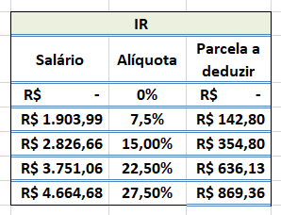
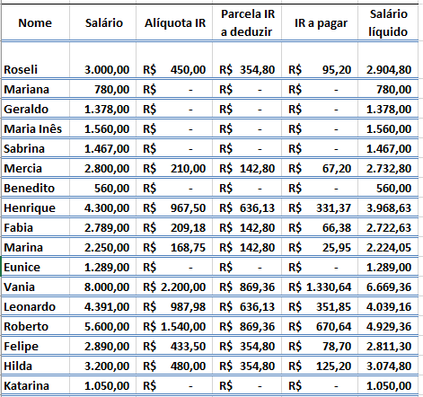

Nome | Sálario | Alíquora IR | Parcela IR a deduzir | IR a pagar | Salário líquido
Roseli | 3,000.00 | R$ 450.00 | R$ 354.80 | R$ 95.20 | R$ 2,904.80
Mariana | 780.00 | R$ - | R$ - | R$ - | R$ 780.00
Geraldo | 1,378.00 | R$ - | R$ - | R$ - | R$ 1,378.00
Maria Inês | 1,560.00 | R$ - | R$ - | R$ - | R$ 1,560.00
Sabrina | 1,467.00 | R$ - | R$ - | R$ - | R$ 1,467.00
Marcia | 2,800.00 | R$ 210.00 | R$ 142.80 | R$ 67.20 | R$ 2,732.80
Benedito | 560.00 | R$ - | R$ - | R$ - | R$ 560.00
Henrique | 4,300.00 | R$ 967.50 | R$ 636.13 | R$ 331.37 | R$ 3,968.63
Fabia | 2,789.00 | R$ 209.17 | R$ 142.80 | R$ 66.37 | R$ 2,722.63 | Sálario | Alíquota | Parcela a deduzir
Marina | 2,250.00 | R$ 168.75 | R$ 142.80 | R$ 25.95 | R$ 2,224.05 | R$ - | 0% | R$ -
Eunice | 1,289.00 | R$ - | R$ - | R$ - | R$ 1,289.00 | R$ 1,903.99 | 7.50% | R$ 142.80
Vania | 8,000.00 | R$ 2,200.00 | R$ 869.36 | R$ 1,330.64 | R$ 6,669.36 | R$ 2,826.66 | 15.00% | R$ 354.80
Leonardo | 4,391.00 | R$ 987.98 | R$ 636.13 | R$ 351.85 | R$ 4,039.15 | R$ 3,751.06 | 22.50% | R$ 636.13
Roberto | 5,600.00 | R$ 1,540.00 | R$ 869.36 | R$ 670.64 | R$ 4,929.36 | R$ 4,664.68 | 27.50% | R$ 869.36
Felipe | 2,890.00 | R$ 433.50 | R$ 354.80 | R$ 78.70 | R$ 2,811.30
Hilda | 3,200.00 | R$ 480.00 | R$ 354.80 | R$ 125.20 | R$ 3,074.80
Katarina | 1,050.00 | R$ - | R$ - | R$ - | R$ 1,050.00

